Лист1
 |  |  | Образовательно-познавательный тест

 | Теманы кайы хире билир силер, бодуңарны хынаңар! Таблицаны ийе, чок деп долдургаш ажылдаан демдээн алыңар!

Чедиишкиннерни күзедивис!

№ | Скобкаларда айыткан харыылар шын бе? |  |  | Харыызы
1 | Кандыг эртем чедип алырыл? (1 сост.)
2 | Башкы бе? (1 сост.)
3 | Эмчи бе? (2 сост.)
4 | Ужудукчу бе? (2 сост.)
5 | Бо айтырыглар школаны доозуп турар өөреникчи бүрүзүнүң мурнунга салдынар. (2 сост.)
6 | Эртемнер хөй. (2 сост.)
7 | Ажылдар база хөй. (2 сост.)
8 | Күзээнин шилип ап болур. (1 сост.)
9 | Ынчалза-даа күш четпезинче чүткүве! (2 сост.)
10 | Ажылга быжыг мергежил база херек. (2 сост.)
11 | Бир дугаарында билиг-биле чепсегленир. (1 сост.)
12 | Ном – билиглерниң үндезини. (2 сост.)
13 | Билиг – кижиниң амыдыралчы чепсээ. (2 сост.)
14 | Чүгле быжыг туруштуг кижи эртем чедип алыр. (2 сост.)
15 | Чүгле эртем-биле чепсегленген кижи амыдыралдың долу кежиин четтирер. (2 сост.)
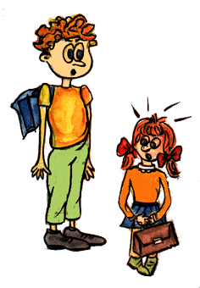
 |  | Шын харыылар |  |  | 0 | 0%

 |  | Демдээ |  |  | 2

